Präferenz Matrix
Erstellt am:

Wenn weniger als zehn Kriterien verwendet werden,
muss das Excel nicht angepasst werden!
Werden z.B. nur 4 Kriterien benötigt, einfach nur den
Kriterien mit den Nr. 1-4 Bezeichnungen geben und die
entsprechenden blauen Zellen ausfüllen. Das entsprechende
Beispiel ist unten zu sehen:
Nr. | Kriterien | 1 | 2 | 3 | 4 | 5 | 6 | 7 | 8 | 9 | 10 | Punkte | Gewichte
1 | Kriterium 1 |  |  |  |  |  |  |  |  |  |  | 0 | 0.1
2 | Kriterium 2 |  |  |  |  |  |  |  |  |  |  | 0 | 0.1
3 | Kriterium 3 |  |  |  |  |  |  |  |  |  |  | 0 | 0.1
Aus dem paarweisen Vergleich
werden automatisch die Gewichte
der Kriterien errechnet und in die
Nutzwertanalyse übertragen
4 | Kriterium 4 |  |  |  |  |  |  |  |  |  |  | 0 | 0.1
5 | Kriterium 5 |  |  |  |  |  |  |  |  |  |  | 0 | 0.1
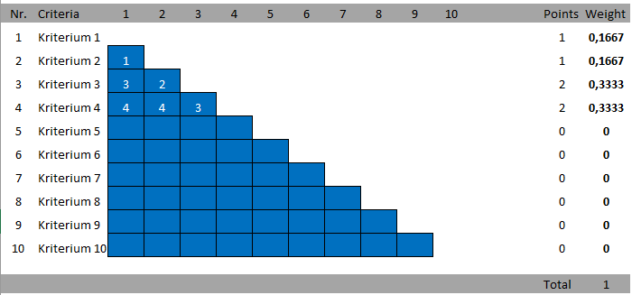
6 | Kriterium 6 |  |  |  |  |  |  |  |  |  |  | 0 | 0.1
7 | Kriterium 7 |  |  |  |  |  |  |  |  |  |  | 0 | 0.1
8 | Kriterium 8 |  |  |  |  |  |  |  |  |  |  | 0 | 0.1
9 | Kriterium 9 |  |  |  |  |  |  |  |  |  |  | 0 | 0.1
10 | Kriterium 10 |  |  |  |  |  |  |  |  |  |  | 0 | 0.1

 |  |  |  |  |  |  |  |  |  |  |  | Summe | 1

Hier die Bezeichnung
der Kriterien einfügen
(Werden automatisch
in die Nutzwertanalyse
übertragen)
Nur die blau markierten Felder ausfüllen!!!
Immer Vergleich zweier Kriterien
Nummer des Kriteriums, das als wichtiger angesehen wird, eintragen.
Beispiel:
1. Blaues Feld, links oben: Hier werden die Kriterien 2(links) und 1(oben) verglichen.
Ist das Kriterium 2 wichtiger, in das blaue Feld die Nr. 2 eintragen. Ist das Kriterium 1
wichtiger, dann die Zahl 1 eintragen.

Nutzwertanalyse
In dieser Zeile werden die
Bezeichnungen für die
unterschiedlichen
Alternativen eingetragen
Projekt:
Projektleiter:
Erstellt am:

 |  |  | Alternative A |  |  | Alternative B |  |  | Alternative C |  |  |  | Alternative D
Nr. | Kriterium | Gewichtung | Erklärung | Erfüllungsgrad | F*W | Erklärung | Erfüllungsgrad | F*W | Erklärung | Erfüllungsgrad | F*W |  | Erklkärung | Erfüllungsgrad | F*W
1 | Kriterium 1 | 0.1 |  |  | 0 |  |  | 0 |  |  | 0 |  |  |  | 0
2 | Kriterium 2 | 0.1 |  |  | 0 |  |  | 0 |  |  | 0 |  |  |  | 0
3 | Kriterium 3 | 0.1 |  |  | 0 |  |  | 0 |  |  | 0 |  |  |  | 0
4 | Kriterium 4 | 0.1 |  |  | 0 |  |  | 0 |  |  | 0 |  |  |  | 0
5 | Kriterium 5 | 0.1 |  |  | 0 |  |  | 0 |  |  | 0 |  |  |  | 0
Umso höher dieser Wert,
umso besser erfüllt die
Alternative die gewählten und gewichteten Kriterien
6 | Kriterium 6 | 0.1 |  |  | 0 |  |  | 0 |  |  | 0 |  |  |  | 0
7 | Kriterium 7 | 0.1 |  |  | 0 |  |  | 0 |  |  | 0 |  |  |  | 0
8 | Kriterium 8 | 0.1 |  |  | 0 |  |  | 0 |  |  | 0 |  |  |  | 0
9 | Kriterium 9 | 0.1 |  |  | 0 |  |  | 0 |  |  | 0 |  |  |  | 0
10 | Kriterium 10 | 0.1 |  |  | 0 |  |  | 0 |  |  | 0 |  |  |  | 0
Summe |  | 1 |  |  | 0 |  |  | 0 |  |  | 0 |  |  |  | 0
Hier wird der Rang der Alternative angezeigt.
1 = am besten bewertet
4 = am schlechtesten bewertet
 | Rang |  |  |  | 0 |  |  | 0 |  |  | 0 | 0 |  |  | 0

In diese Spalte wird
die Begründung für
die jeweilige Bewertung
eingetragen.
(Kein Pflichtfeld)
Hier wird eingetragen,
wie sehr eine Alternative
das jeweilige Kriterium erfüllt
Als Skala 0 bis 1 verwenden!
Ein höherer Wert bedeutet einen höheren Erfüllungsgrad: 0 = nicht erfüllt, 1 = vollkommen erfüllt!

Grafische Darstellung
Hier werden die
Gewichte der
unterschiedlichen
Kriterien grafisch
dargestellt.

Wenn weniger Alternativen / Kriterien
als in der Vorlage verwendet werden,
dürfen für eine korrekte Darstellung
nur die entsprechendne Daten bei den
Darstellungen ausgewählt sein!
(Rechtsclick auf Diagramm --> Daten
auswählen --> Haken bei Kriterien
und Alternativen entfernen, die nicht
verwendet werden)

Erfüllungsgrad nach den einzelnen Kriterien
 | Alternative A | Alternative B | Alternative C | Alternative D
Kriterium 1
Kriterium 2
Kriterium 3
Kriterium 4
Kriterium 5
Kriterium 6
Kriterium 7
Kriterium 8
Kriterium 9
Kriterium 10

Hier werden die
verschiedenen
Alternativen anhand
der Erfüllungsgrade
der unterschiedlichen
Kriterien verglichen

